Notice Utilisateur
Cette notice vise à vous accompagner dans l'utilisation de la base de données BAROQUE.
BAROQUE

BAROQUE est une base de données visant à recenser l’ensemble des projets à qualité environnementale de la région PACA. Cette base de données a comme ambition de recenser, à moyen terme, toutes les opérations exemplaires de PACA, tout en décrivant leurs principales caractéristiques. Cette base de données est à la fois quantitative (volonté d’exhaustivité) et qualitative. Elle vous permettra de trouver un ensemble d'informations sur chaque projet : acteurs, données principales, critères environnementaux... Cette base de données est en accès libre sur le site enviroBOITE : http://enviroboite.net IMPORTANT : Envirobat ne saurait être tenu pour responsable des informations figurant dans cette base de données. Celles-ci sont déclaratives et sous la responsabilité de leurs auteurs. Pour toute erreur constatée, merci d'en faire part à Envirobat : m.maleama@envirobat-med.net Date de mise à jour :

Description (projet)

Fiche d'Identité

Dans cette rubrique vous trouverez :
 | - Les coordonées de la personne qui nous a fourni les renseignements sur le projet en question (Nom, E-mail, Fonction, Téléphone)

 | - Des informations générales sur le projet :
 |  | *Intitulé du projet, Ville et Département où il est situé (en région PACA),
 |  | *S'il sagit d'une construction neuve ou d'une réhabilitation
 |  | *SHON
 |  | *Type de bâtiment (Résidention individuel ou collectif, industrie tertiaire, Sanitaire et sociaux, Culturel et sportif ou enseignement)

 |  | *Avancement du projet (Programmation, Conception, Construction ou Livré)
 |  | *Date de livraison (prévisionelle ou effective)

Aspect Financier

Dans cette rubrique vous trouverez :
 | - Les coûts des études, travaux et total, et ce, hors terrain

Les Acteurs du Projet

Dans cette rubrique vous trouverez :
 | - Les différentes structures qui ont participé au projet (Maître d'Œuvre, AMO, BET...) ainsi que les contacts s'y rattachant

Fiche REX existantes
Reconnaissances

Dans cette rubrique vous trouverez :
 | - Les reconnaissances "qualité environnementale" et "performances" visées ou obtenu par le projet

Fiche REX existantes

Dans cette rubrique vous trouverez :
 | - Les fiches de Retour d'Expérience existantes concernant le projet et le lien s'y référant

Critères

Pour le projet BAROQUE, Envirobat Méditerranée en partenariat avec la CERC, a sélectionné 16 critères de qualité environementale issus de la démarche BDM.

Si la souris est placée sur la case Qx, le critère relatif s'affiche :

Trier les données

Cliquer sur la case "Nom"
Dans le menu, cliquer sur "Données", puis sur "Trier"

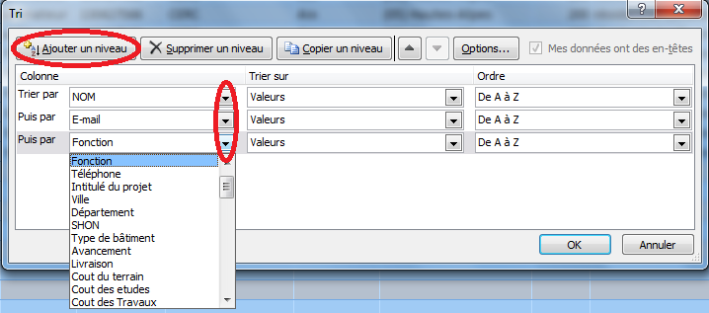
Choisir le tri à l'aide du menu déroulant
Cliquer sur "Ajouter un niveau" et choisir le critère souhaité
Cliquer sur OK

Pour une recherche libre, appuyer sur Ctrl+F et entrer votre recherche dans la boîte de dialogue.

Contact

Pour toute information, n'hésitez pas à nous contacter : Envirobat Méditerranée Domaine du petit Arbois Tel : 04 42 69 09 32 Le Marconi - Avenue Louis Philibert Fax : 04 42 59 34 21 13857 Aix-en-Provence - Cedex 03 Mail : m.maleama@envirobat-med.net

